Сводка
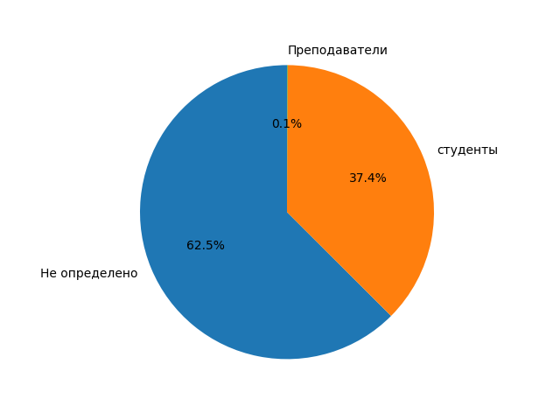
Категория | Количество | Процент
Не определено | 1106 | 62.52
студенты | 662 | 37.42
Преподаватели | 1 | 0.06

